Diagram_SzenarioVergleich
Vergleich Durchsatz & Latenzzeiten
 | 95% | Summe von 99% Line | Durchsatz
a | 641 | 879 | 52.19099
b | 4508 | 6238 | 9.81081
c | 2572 | 4103 | 48.44861
a | 642 | 941 | 57.08842
b | 1873 | 3995 | 21.78819
c | 1712 | 3500 | 60.00959
a | 4197 | 6189 | 9.55601
b | 12753 | 17217 | 3.1927
c | 12419 | 18543 | 9.06446
a | 2248 | 4317 | 15.71727
b | 2615 | 4172 | 15.28215
c | 4916 | 6646 | 17.96221
a | 2319 | 3231 | 15.14866
b | 7092 | 9800 | 12.19138
c | 5819 | 7264 | 15.15963
a | 2859 | 4317 | 14.50916
b | 3201 | 5154 | 11.65892
c | 7177 | 10037 | 13.37503
a | 296 | 407 | 106.92296
b | 568 | 944 | 59.04524
c | 534 | 745 | 151.05706
a | 262 | 388 | 116.88284
b | 518 | 895 | 69.86077
c | 712 | 1101 | 118.07126
a | 6404 | 10150 | 4.9673
b | 18536 | 22685 | 1.89614
c | 20333 | 29211 | 5.17465

Diagram_Latenzzeit
 | iText | Jasper | PdfBox
Summe von 95% Line | 641 | 2248 | 296
Summe von 90% Line | 551 | 1858 | 252
Summe von 95% Line | 4508 | 2615 | 568
Summe von 90% Line | 3784 | 2054 | 478
Summe von 95% Line | 2572 | 4916 | 534
Summe von 90% Line | 1876 | 4222 | 459
Summe von 95% Line | 642 | 2319 | 262
Summe von 90% Line | 527 | 1984 | 218
Summe von 95% Line | 1873 | 7092 | 518
Summe von 90% Line | 1413 | 6176 | 416
Summe von 95% Line | 1712 | 5819 | 712
Summe von 90% Line | 1338 | 5122 | 597
Summe von 95% Line | 4197 | 2859 | 6404
Summe von 90% Line | 3413 | 2245 | 5433
Summe von 95% Line | 12753 | 3201 | 18536
Summe von 90% Line | 10803 | 2640 | 16238
Summe von 95% Line | 12419 | 7177 | 20333
Summe von 90% Line | 9732 | 5984 | 16409

Diagram_VglDurchSzen
 | iText | Jasper | PdfBox
Mittelwert von Std. Dev. | 1315.5511111 | 1124.7611111 | 1520.2877778
Mittelwert von Durchsatz | 30.127753333 | 14.556045556 | 70.430913333
Mittelwert von Durchschnitt | 2133.6666667 | 2300.1111111 | 2816.7777778

Pivot-VglDurchSzen
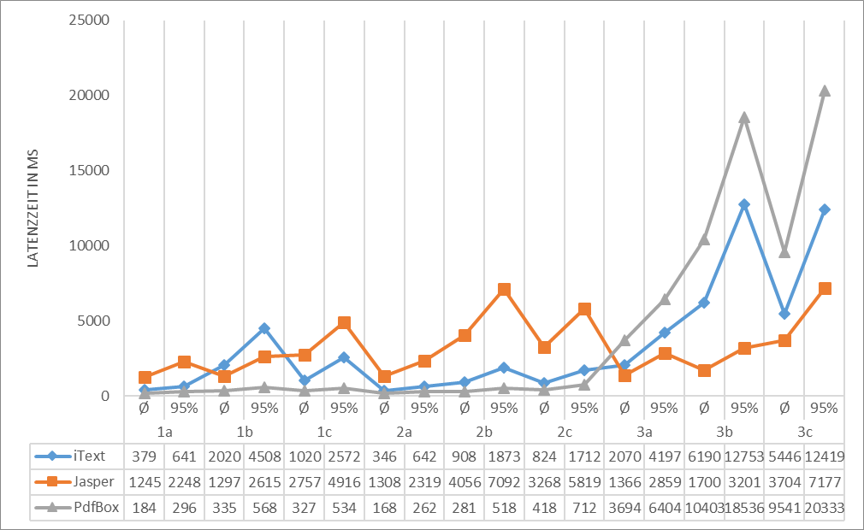
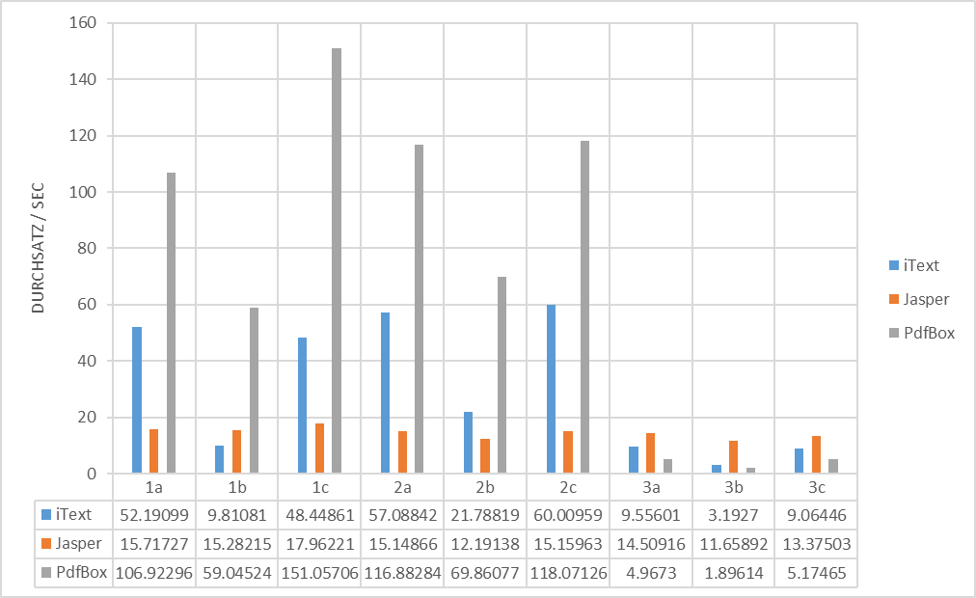
 | Spaltenbeschriftungen
Werte | iText | Jasper | PdfBox | Gesamtergebnis
Mittelwert von Std. Dev. | 1315.5511111 | 1124.7611111 | 1520.2877778 | 1320.2
Mittelwert von Durchsatz | 30.127753333 | 14.556045556 | 70.430913333 | 38.371570741
Mittelwert von Durchschnitt | 2133.6666667 | 2300.1111111 | 2816.7777778 | 2416.8518519

Pivot_SzenarioInterneVergleiche
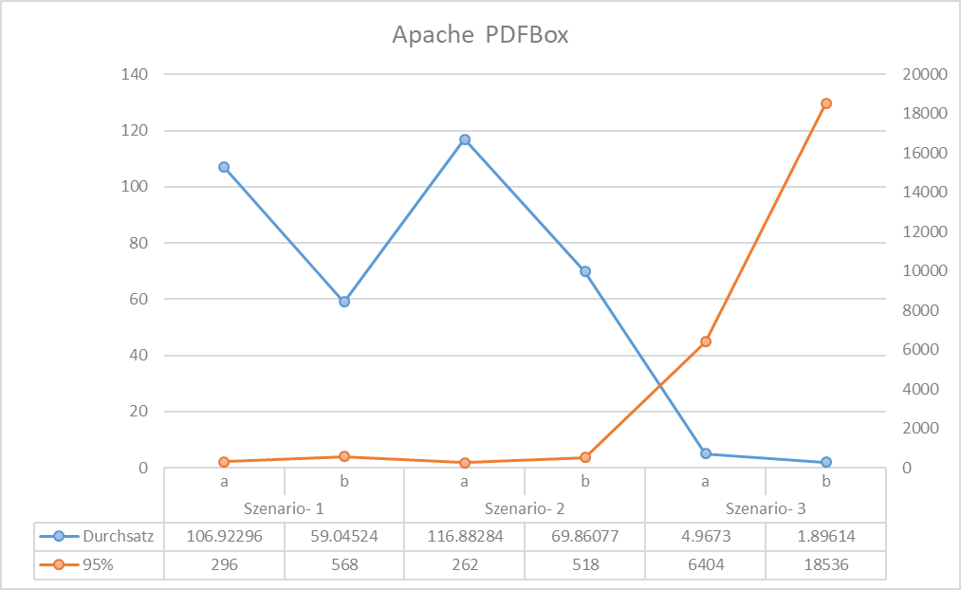
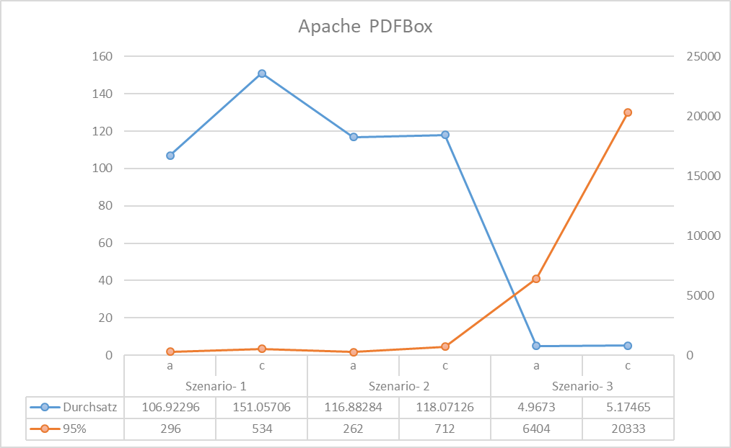
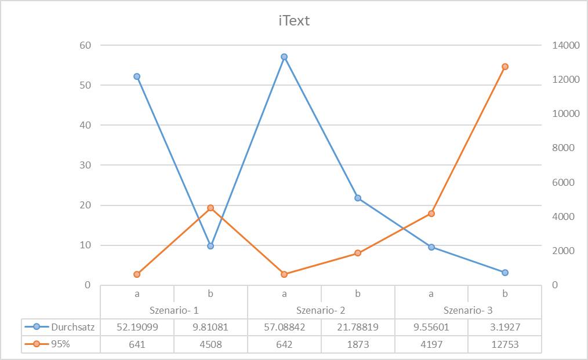
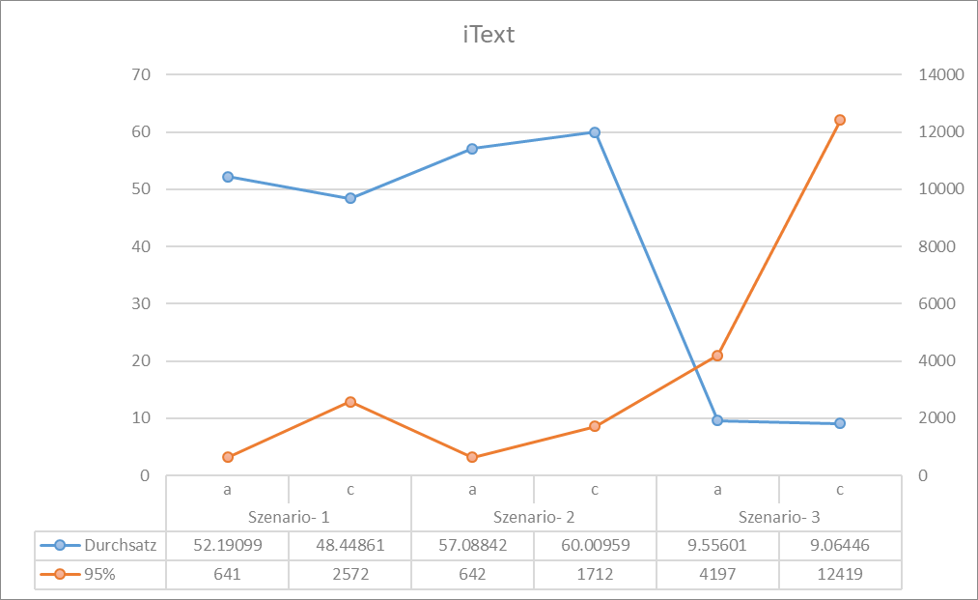
 |  |  |  | Zeilenbeschriftungen | Durchsatz |  | 95% |  | Summe von 99% Line |  | Summe von Durchschnitt
Zeilenbeschriftungen | Durchsatz | 95% | Summe von 99% Line | iText
iText | 30.127753333 | 41317 | 61605 | Szenario- 1
Szenario- 1 | 36.816803333 | 7721 | 11220 | a | 52.19099 |  | 641 |  | 879 |  | 379
a | 52.19099 | 641 | 879 | b | 9.81081 | -81% | 4508 | 603% | 6238 | 610% | 2020 | 433%
b | 9.81081 | 4508 | 6238 | c | 48.44861 | -7% | 2572 | 301% | 4103 | 367% | 1020 | 169%
c | 48.44861 | 2572 | 4103
Szenario- 2 | 46.2954 | 4227 | 8436 | Szenario- 2
a | 57.08842 | 642 | 941 | a | 57.08842 |  | 642 |  | 941 |  | 346
b | 21.78819 | 1873 | 3995 | b | 21.78819 | -62% | 1873 | 192% | 3995 | 325% | 908 | 162%
c | 60.00959 | 1712 | 3500 | c | 60.00959 | 5% | 1712 | 167% | 3500 | 272% | 824 | 138%
Szenario- 3 | 7.2710566667 | 29369 | 41949
a | 9.55601 | 4197 | 6189 | Szenario- 3
b | 3.1927 | 12753 | 17217 | a | 9.55601 |  | 4197 |  | 6189 |  | 2070
c | 9.06446 | 12419 | 18543 | b | 3.1927 | -67% | 12753 | 204% | 17217 | 178% | 6190 | 199%
Jasper | 14.556045556 | 38246 | 54938 | c | 9.06446 | -5% | 12419 | 196% | 18543 | 200% | 5446 | 163%
Szenario- 1 | 16.320543333 | 9779 | 15135
a | 15.71727 | 2248 | 4317 | Jasper
b | 15.28215 | 2615 | 4172 | Szenario- 1
c | 17.96221 | 4916 | 6646 | a | 15.71727 |  | 2248 |  | 4317 |  | 1245
Szenario- 2 | 14.166556667 | 15230 | 20295 | b | 15.28215 | -3% | 2615 | 16% | 4172 | -3% | 1297 | 4%
a | 15.14866 | 2319 | 3231 | c | 17.96221 | 14% | 4916 | 119% | 6646 | 54% | 2757 | 121%
b | 12.19138 | 7092 | 9800
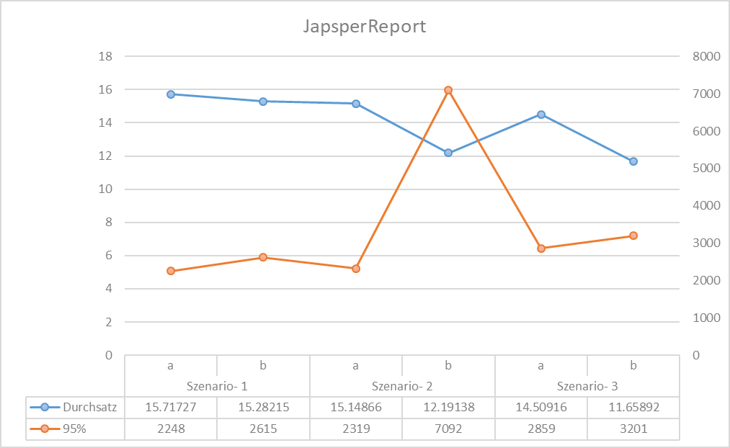
c | 15.15963 | 5819 | 7264 | Szenario- 2
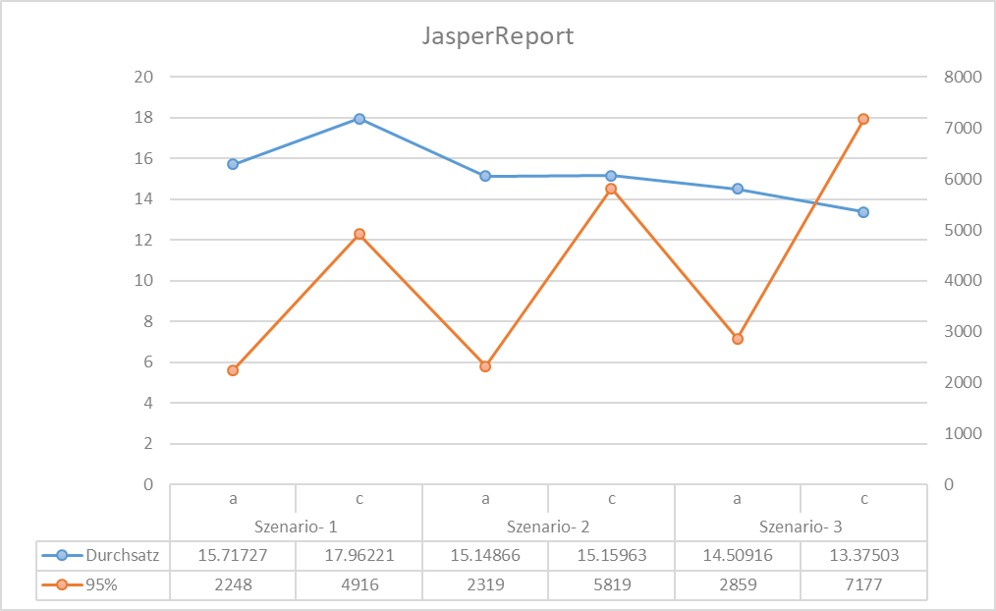
Szenario- 3 | 13.181036667 | 13237 | 19508 | a | 15.14866 |  | 2319 |  | 3231 |  | 1308
a | 14.50916 | 2859 | 4317 | b | 12.19138 | -20% | 7092 | 206% | 9800 | 203% | 4056 | 210%
b | 11.65892 | 3201 | 5154 | c | 15.15963 | 0% | 5819 | 151% | 7264 | 125% | 3268 | 150%
c | 13.37503 | 7177 | 10037
PdfBox | 70.430913333 | 48163 | 66526 | Szenario- 3
Szenario- 1 | 105.67508667 | 1398 | 2096 | a | 14.50916 |  | 2859 |  | 4317 |  | 1366
a | 106.92296 | 296 | 407 | b | 11.65892 | -20% | 3201 | 12% | 5154 | 19% | 1700 | 24%
b | 59.04524 | 568 | 944 | c | 13.37503 | -8% | 7177 | 151% | 10037 | 132% | 3704 | 171%
c | 151.05706 | 534 | 745
Szenario- 2 | 101.60495667 | 1492 | 2384 | PdfBox
a | 116.88284 | 262 | 388 | Szenario- 1
b | 69.86077 | 518 | 895 | a | 106.92296 |  | 296 |  | 407 |  | 184
c | 118.07126 | 712 | 1101 | b | 59.04524 | -45% | 568 | 92% | 944 | 132% | 335 | 82%
Szenario- 3 | 4.0126966667 | 45273 | 62046 | c | 151.05706 | 41% | 534 | 80% | 745 | 83% | 327 | 78%
a | 4.9673 | 6404 | 10150
b | 1.89614 | 18536 | 22685 | Szenario- 2
c | 5.17465 | 20333 | 29211 | a | 116.88284 |  | 262 |  | 388 |  | 168
Gesamtergebnis | 38.371570741 | 127726 | 183069 | b | 69.86077 | -40% | 518 | 98% | 895 | 131% | 281 | 67%
 |  |  |  | c | 118.07126 | 1% | 712 | 172% | 1101 | 184% | 418 | 149%

 |  |  |  | Szenario- 3
 |  |  |  | a | 4.9673 |  | 6404 |  | 10150 |  | 3694
 |  |  |  | b | 1.89614 | -62% | 18536 | 189% | 22685 | 123% | 10403 | 182%
 |  |  |  | c | 5.17465 | 4% | 20333 | 218% | 29211 | 188% | 9541 | 158%

